Sheet1
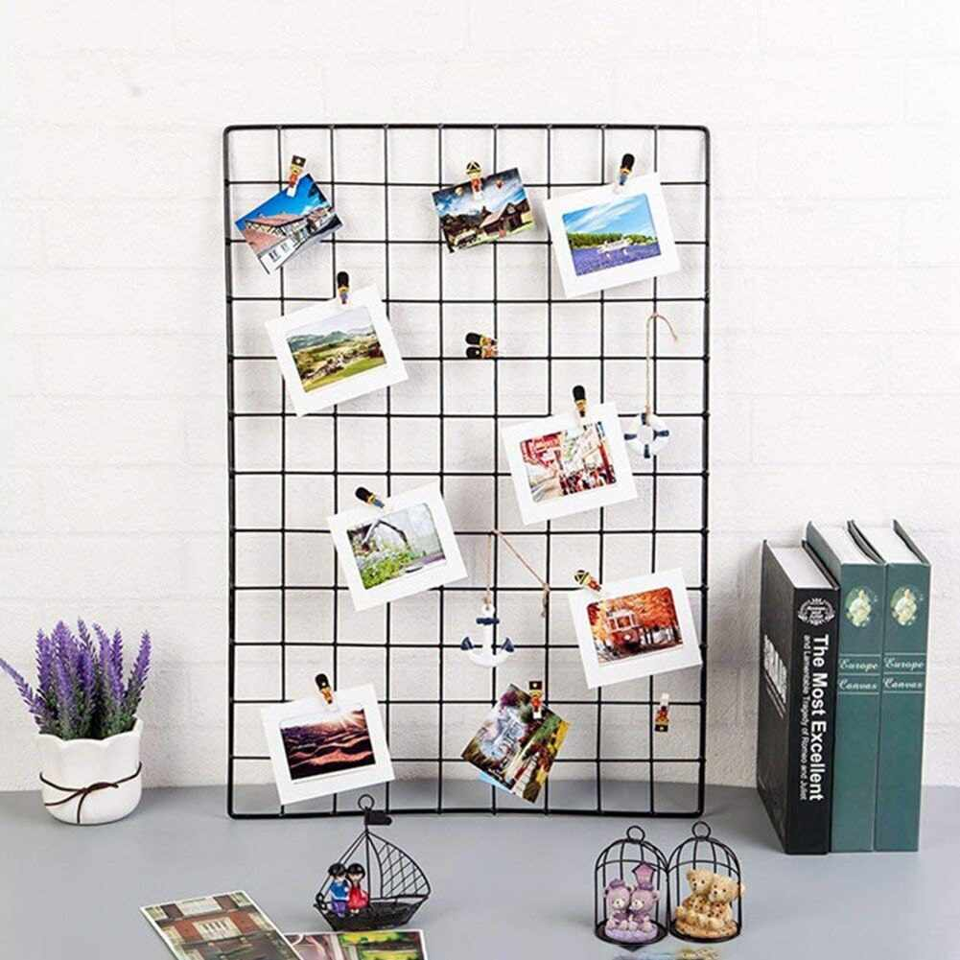
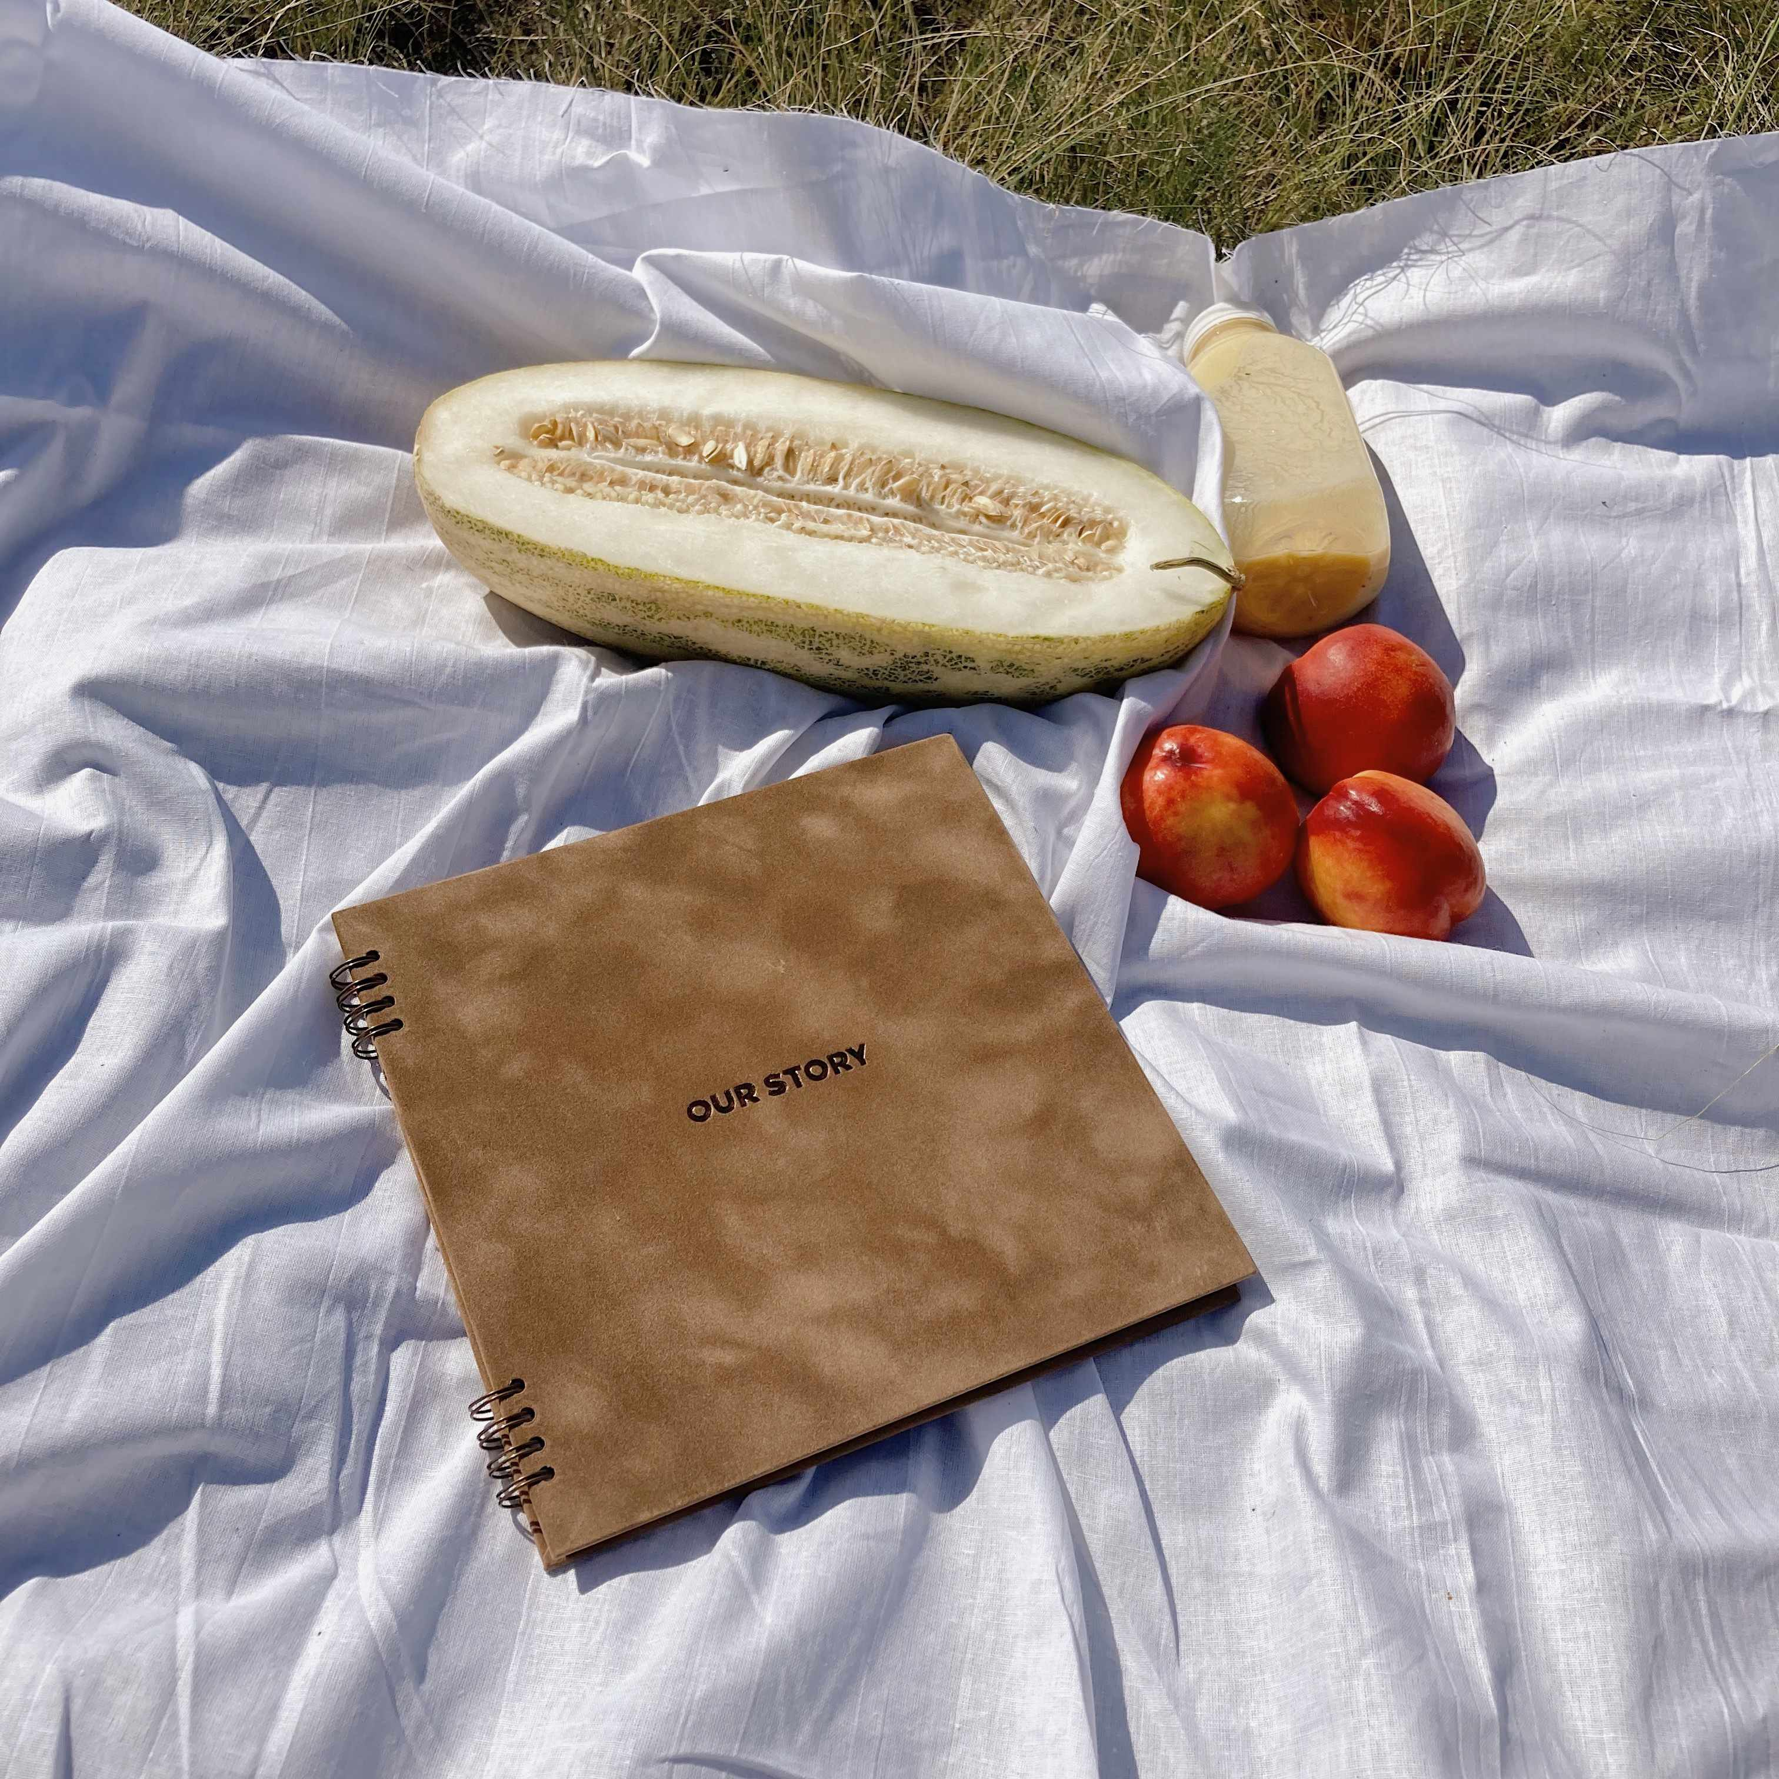
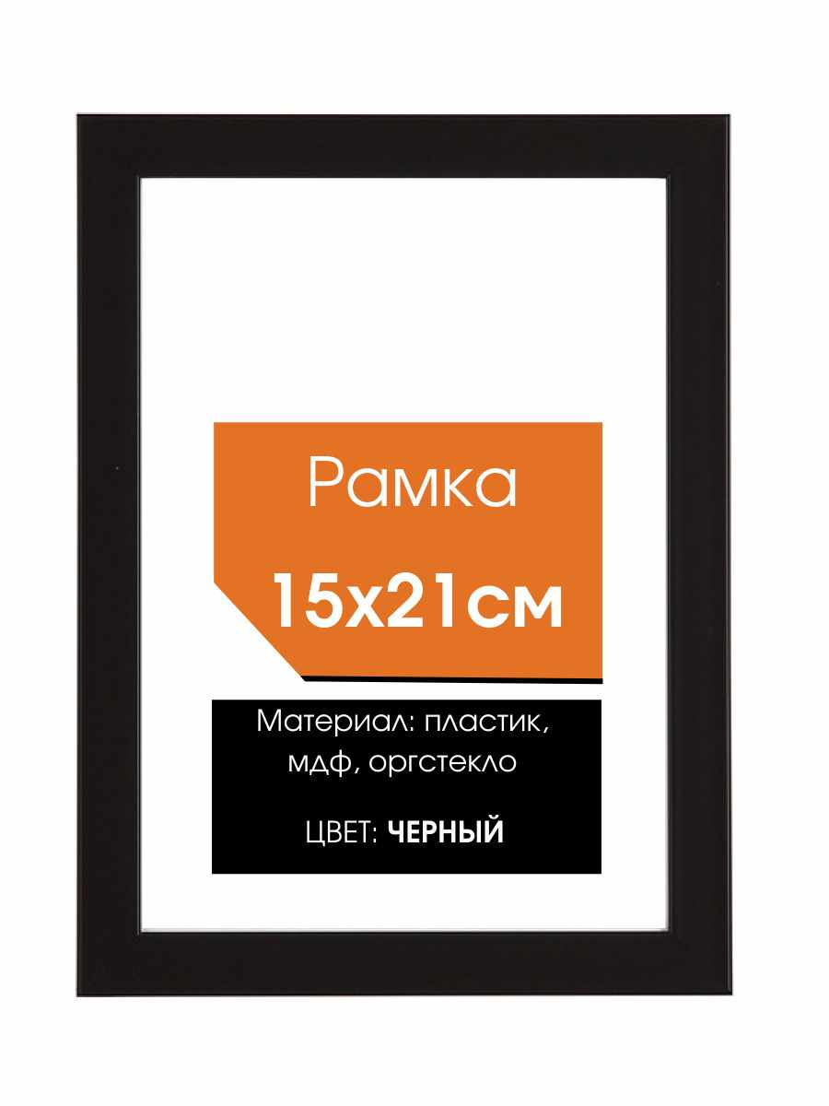
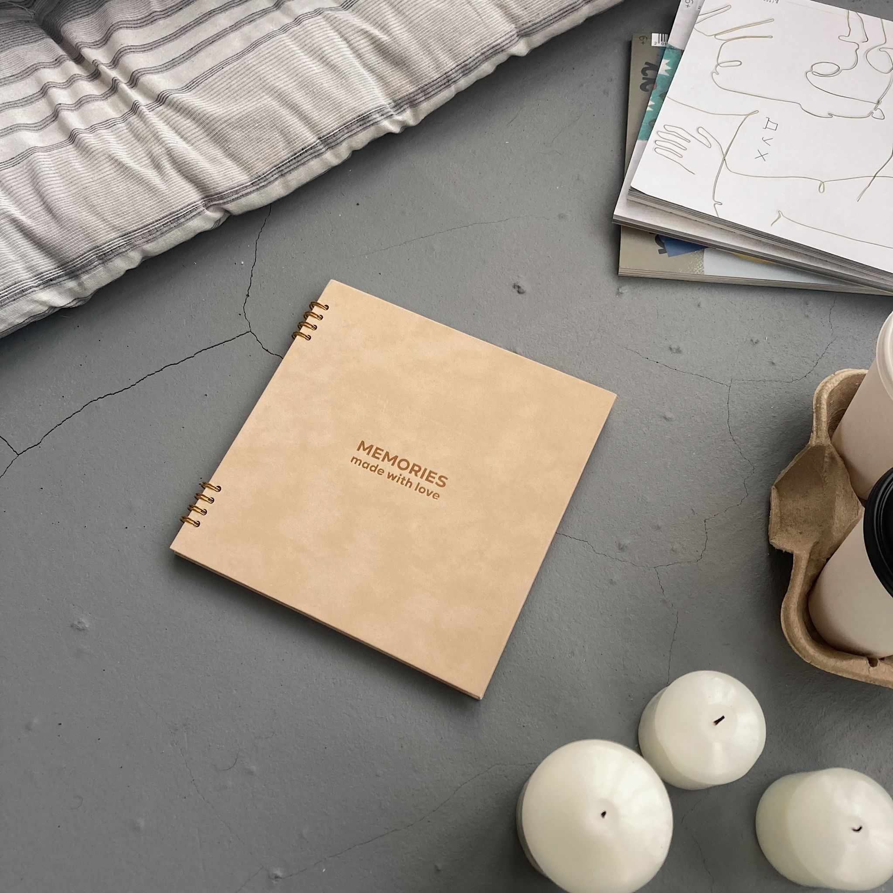
img | title | price | discount_price | brand | category | sku | url | url_pic
 | Фотоальбом "крафт", 150 фото | 1439 | 2800 |  | Фотоальбомы | 770707231 | https://www.ozon.ru/product/fotoalbom-kraft-150-foto-770707231 | https://cdn1.ozone.ru/s3/multimedia-x/6468236157.jpg
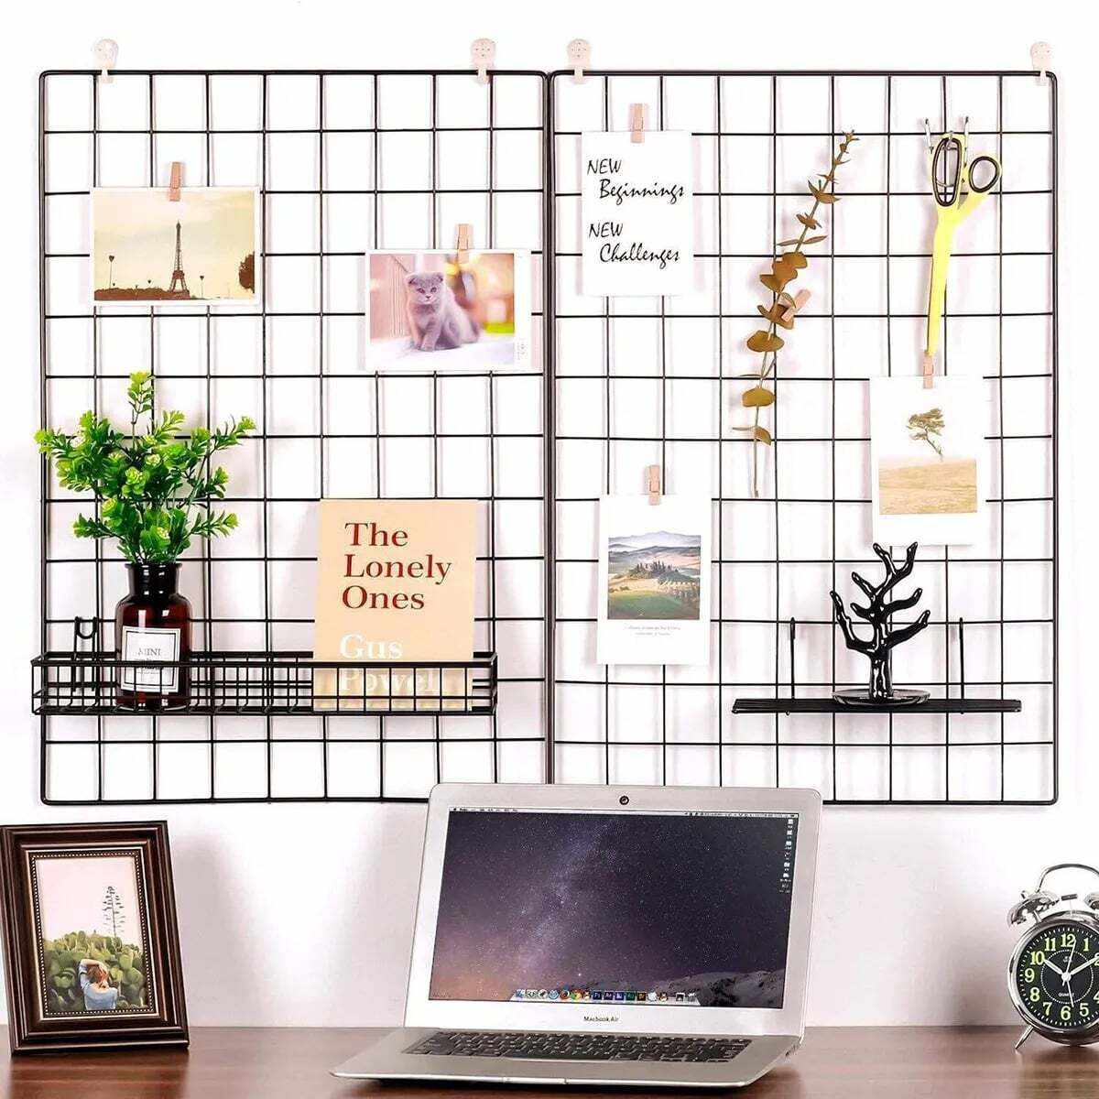 | Органайзер-решетка 65х45 см (10 клипс в комплекте) , декоративная /решетка для фото / мудборд / сетка для фото | 692 | 1200 | Волшебная Страна | Аксессуары | 585702978 | https://www.ozon.ru/product/organayzer-reshetka-65h45-sm-10-klips-v-komplekte-dekorativnaya-reshetka-dlya-foto-mudbord-setka-585702978 | https://cdn1.ozone.ru/s3/multimedia-v/6325132159.jpg
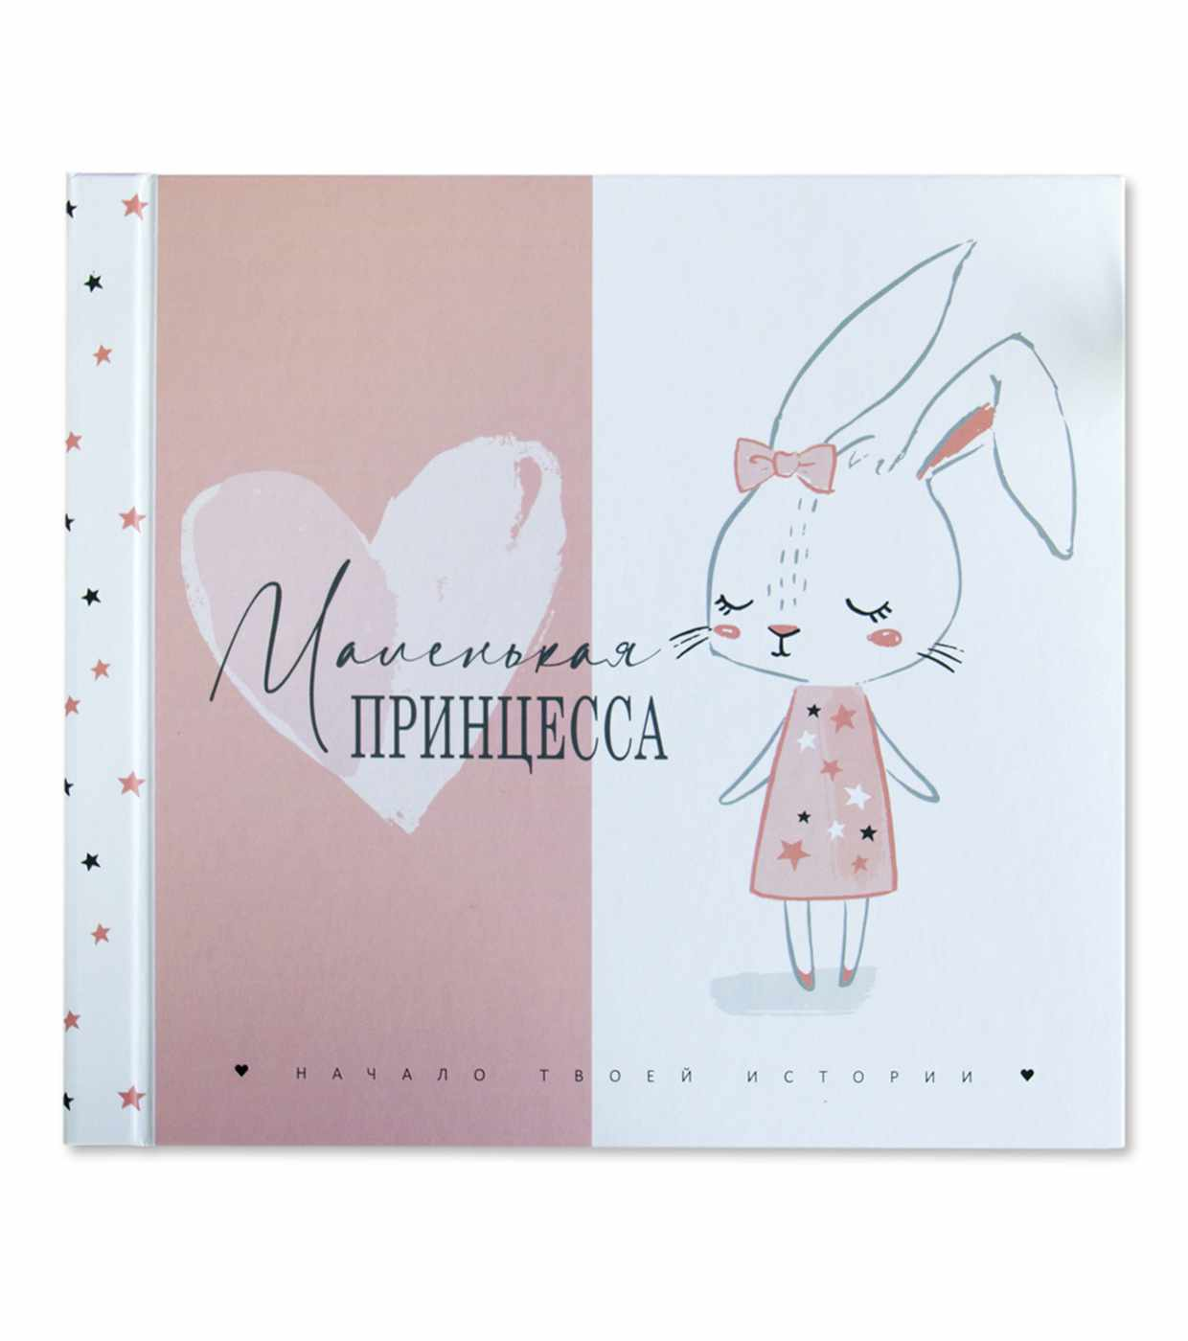 | Фотоальбом "Маленькая принцесса" проекта ANGELsTORY. Дизайнерская книга для хранения воспоминаний о важных событиях первого года жизни малыша. | 975 | 3642 | ANGELsTORY | Фотоальбомы | 253314392 | https://www.ozon.ru/product/fotoalbom-malenkaya-printsessa-proekta-angelstory-dizaynerskaya-kniga-dlya-hraneniya-vospominaniy-o-253314392 | https://cdn1.ozone.ru/s3/multimedia-z/6064533419.jpg
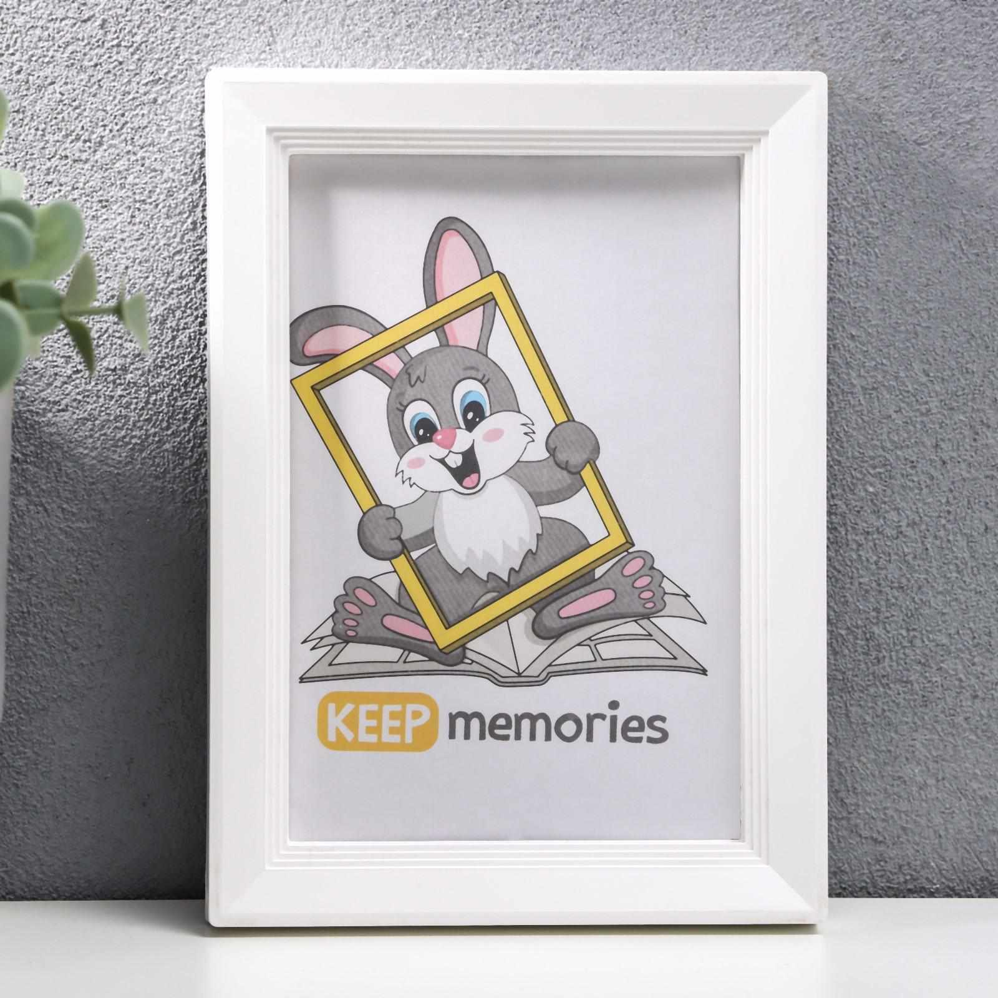 | Фоторамка пластик L-5 10*15 см, белый, с небьющимся стеклом | 146 | 286 |  | Фоторамки | 176597525 | https://www.ozon.ru/product/fotoramka-176597525 | https://cdn1.ozone.ru/s3/multimedia-m/6382290574.jpg
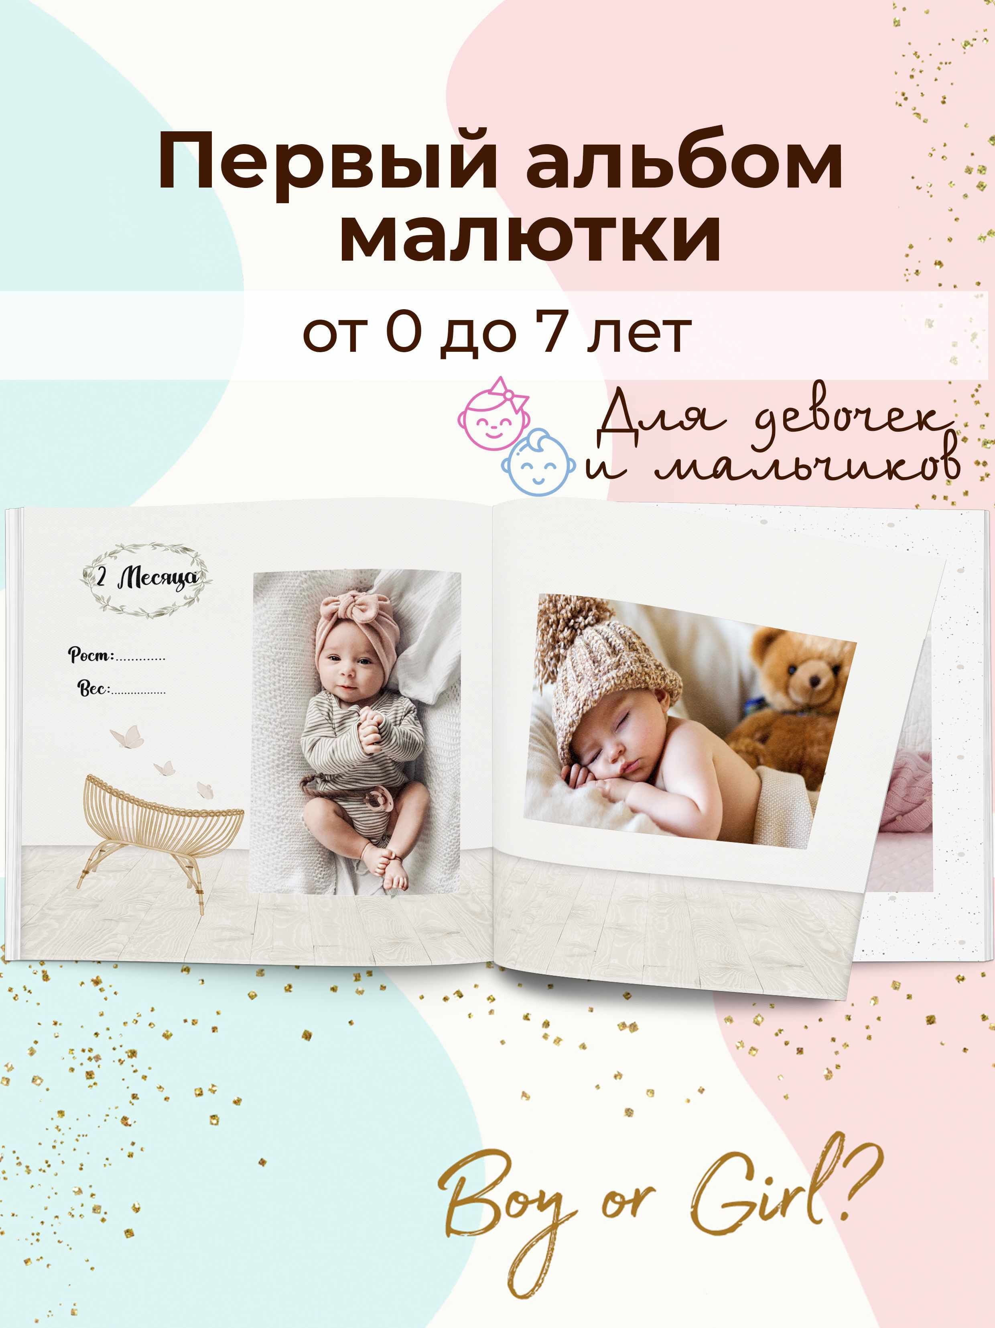 | Фотоальбом asandco, 60 фото | 617 | 2200 | asandco | Фотоальбомы | 246731081 | https://www.ozon.ru/product/fotoalbom-asandco-60-foto-246731081 | https://cdn1.ozone.ru/s3/multimedia-k/6403010804.jpg
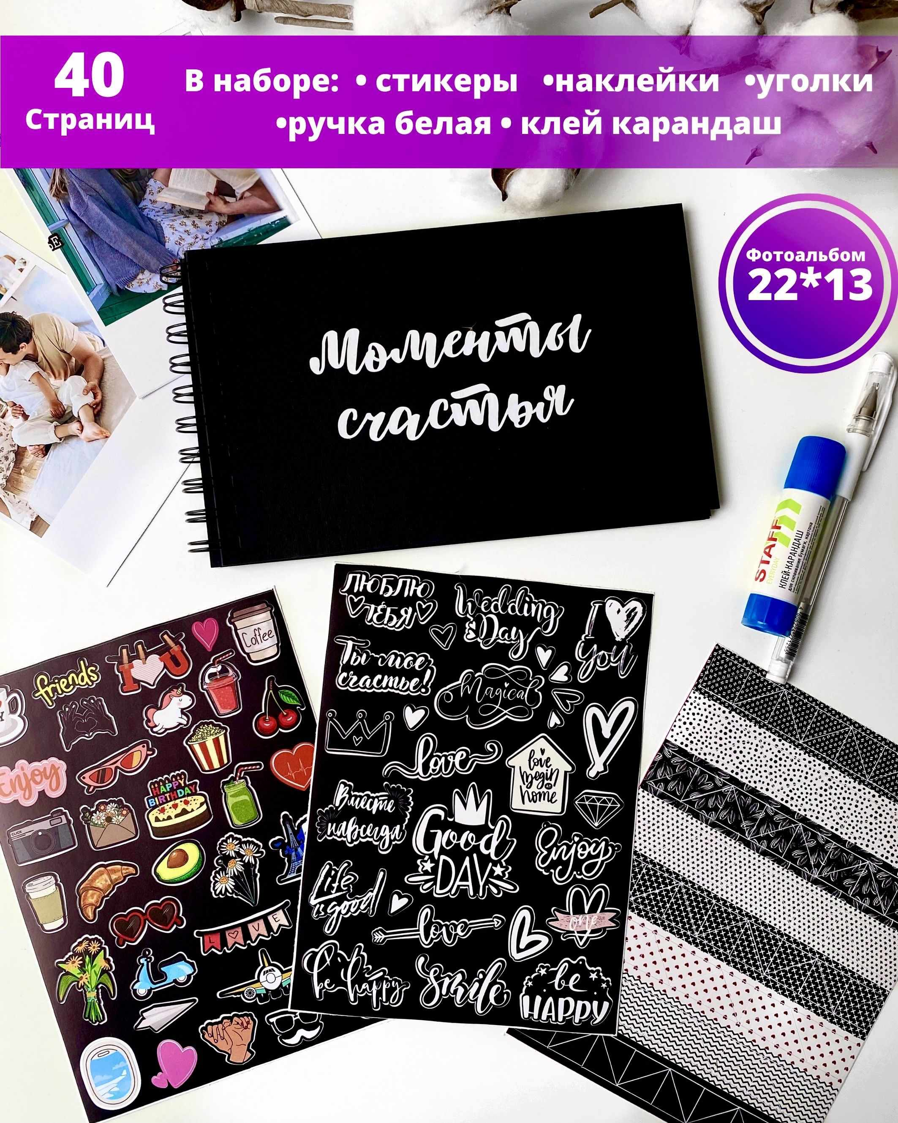 | Фотоальбом "крафт", 100 фото | 810 | 1900 |  | Фотоальбомы | 772286686 | https://www.ozon.ru/product/fotoalbom-kraft-100-foto-772286686 | https://cdn1.ozone.ru/s3/multimedia-s/6467681428.jpg

